Esfuerzo de muestreo 21 FAUNA
 | ESTACION | 2021
 |  |  |  |  |  |  |  |  |  | Colocacion |  | Retiro |  |  | DESCOMPOSICION |  |  | horas |  |  | dias
 | ID cámara | Sitio | utm_y | utm_x | Setup_date | Retrieval_date | Problem1_from | Problem1_to | Estacion | Dia | Hora de primer registro | Dia | Hora de ultimo registro | tiempo en funcionamiento | horas | minutos | segundos | min a hs | seg a hs | total horas | hs a dia
1 | Cámara 1 | Arenal chico | 6217007 | 384180 | 2021-08-18 | 2022-05-16 |  |  | E21 |  | 11:26:00 |  | 9:31:00 |  | 6501 | 0 | 0 | 0.00 | 0.000 | 6501.000 | 270.88
2 | Cámara 2 | Tanque combustible | 6216622 | 384283 | 2021-08-18 | 2021-12-23 |  |  | E13 |  | 17:43:00 |  | 15:25:00 |  | 30333 | 0 | 0 | 0.00 | 0.000 | 30333.000 | 1263.88
3 | Cámara 3 | Parque pre entrada avion caido | 6217568 | 384846 | 2021-08-18 | 2021-09-14 |  |  | E27 |  | 12:24:00 |  | 16:40:00 |  | 629 | 0 | 0 | 0.00 | 0.000 | 629.000 | 26.21
4 | Cámara 4 | Basural | 6216083 | 384746 | 2021-08-18 | 2022-05-16 |  |  | E06 |  | 15:25:00 |  | 11:20:00 |  | 6483 | 0 | 0 | 0.00 | 0.000 | 6483.000 | 270.13
5 | Cámara 5 | Intangible sur | 6216487 | 385286 | 2021-08-18 | 2021-09-14 |  |  | E04 |  | 9:53:00 |  | 8:58:00 |  | 643 | 0 | 0 | 0.00 | 0.000 | 643.000 | 26.79
6 | Cámara 6 | Basural viejo.costa |  |  | 2021-08-18 | 2022-01-20 | 2021-10-05 | 2021-11-03 | E16 |  | 10:59:00 |  | 14:37:00 |  | 3002 | 0 | 0 | 0.00 | 0.000 | 3002.000 | 125.08
7 | Cámara 7 | Polvorín baterias | 6216150 | 384938 | 2021-08-18 | 2021-09-14 |  |  | E02 |  | 9:03:00 |  | 8:23:00 |  | 641 | 0 | 0 | 0.00 | 0.000 | 641.000 | 26.71
 | Cámara 8 | Basural viejo sendero | 6216853 | 384271 | 2021-08-18 | 2021-09-14 |  |  |  |  |  |  |  |  |  |  |  | 0.00 | 0.000 | 0.000 | 0.00
8 | Cámara 9 (Glo) | Sendero Punta La Gata | 6217647 | 384510 | 2021-08-27 | 2022-05-16 |  |  | E25 |  | 15:47:00 |  | 10:58:00 |  | 6267 | 0 | 0 | 0.00 | 0.000 | 6267.000 | 261.13
9 | Cam 5 bis (Cam10) | Arenal grande | 6217168 | 384786 | 2021-12-23 | 2022-05-16 |  |  | E19 |  | 10:48:00 |  | 10:09:00 |  | 3453 | 0 | 0 | 0.00 | 0.000 | 3453.000 | 143.88
 | Cam 2 bis (Cam 11) | Muelle |  |  | 2020-11-16 | 2020-11-28 |  |  | E09 |  | 13:29:00 |  | 6:17:00 | 284 horas |  |  |  | 0.00 | 0.000 | 0.000 | 0.00
10 |  | Usina | 6216680 | 384632 | 2021-10-05 | 2022-05-16 | 2021-11-28 | 2021-12-08 | E11 | 2022-04-24 | 17:20:00 | 2022-05-13 | 18:19:00 |  | 5100 | 0 | 0 | 0.00 | 0.000 | 5100.000 | 212.50
 |  |  |  |  |  |  |  |  |  |  |  |  |  |  |  |  |  |  |  |  |  | Promedio dias | 219.52

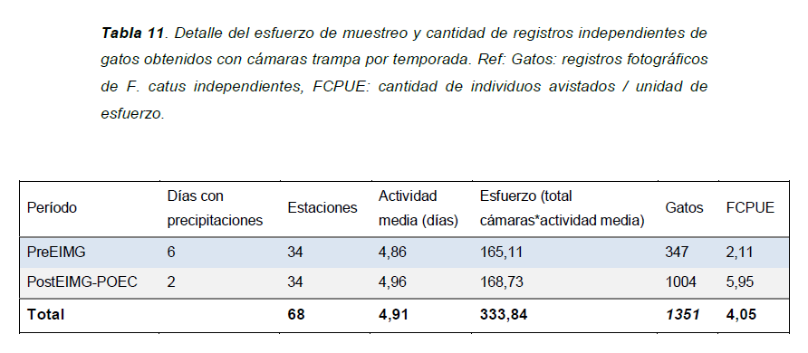
 | Esfuerzo de muestreo: cámaras trampa activas X total de horas trampa activas |  |  |  |  |  |  |  |  |  |  | inicio | fin |  |  |  |  |  |  |  |  | Promedio horas | 5268.364
 |  |  |  |  |  |  |  |  |  |  | periodo | 2021-11-28 | 2021-12-08
 |  |  |  |  |  |  |  |  |  |  | dias | 10 |  | 23:59:59
 |  |  |  |  |  |  |  |  |  |  | horas | 240
 |  |  |  |  |  |  |  |  |  |  | horas-dif | 228 |  | Problem hours
 |  |  |  |  |  |  |  |  |  |  |  |  |  | 5340
 |  |  |  |  |  |  |  |  |  |  | dia 1 | 6:39:59 |  | 5100
 |  |  |  |  |  |  |  |  |  |  | fin 1 | 5:40:59
 |  |  |  |  |  |  |  |  |  |  | dif | 12:20:58

 |  |  |  |  |  |  |  |  |  |  | Estaciones | Actividad media (dias) | Esfuerzo (total cam*actividad media) | Gatos | FCPUE
 |  |  |  |  |  |  |  |  |  |  | 10 | 219.52 | 2195.2 | 145 | 0.066

 |  |  |  |  |  |  |  |  |  |  |  | Actividad media (horas)
 |  |  |  |  |  |  |  |  |  |  |  | 5268.3636364

Esfuerzo CT por zona
1. años PA (todas las zonas juntas) |  |  |  |  |  | ACA ANALIZO COMO FUERON LOS PATRONES RESPECTO AL AÑO |  |  |  |  |  |  |  | LISTO. YA ESTÁ EN EL PAPER
2. zonas PA (todos los años juntos) |  |  |  |  |  | NO ME SIRVE PORQUE NECESITO EXPLICAR RESPECTO AL AÑO
3. dentro de cada año, veo que paso por zona |  |  |  |  |  |  | ACA PUEDO DECIR SI LOS PATRONES DE ACTIVIDAD DENTRO DE CADA ZONA, SON DISTINTOS O NO PARA CADA AÑO. OJO EL N DE CADA ZONA. SI DA IGUAL ME JUSTIFICA MAS AUN HACER EL 2. SI DAN DISTINTOS, EN LUGAR DE HACER LOS PATRONES DE ACTIVIDAD DE LAS ZONAS (EL 1: CON LOS AÑOS ADENTRO), DEBERIA HACER EL 4. DENTRO DE CADA ZONA SI CAMBIO EL PATRON AÑO A AÑO
4. dentro de cada zona, veo que paso por año |  |  |  |  |  |  | ESTE DEBERIA HACERLO SI EL 3 DA QUE CADA ZONA SE COMPORTA DISTINTO.

hacer solapamoientos y u2

 | eventos (2 min) |  |  |  | esfuerzo hs |  |  |  | Tasa
 | 2018 | 2019 | 2021 | total | 2018 | 2019 | 2021 | total | 2018 | 2019 | 2021 | total |  | 2018 | 2019 | 2021 | total camaras
Baja | 3 | 14 | 2 | 19 | 940.70 | 953.13 | 1272.00 | 3165.83 | 0.32 | 1.47 | 0.16 | 1.94 | baja | 8 | 8 | 2 | 18
Media | 46 | 21 | 53 | 120 | 1981.92 | 2024.07 | 5545.00 | 9550.99 | 2.32 | 1.04 | 0.96 | 4.31 | media | 17 | 17 | 6 | 40
Alta | 298 | 969 | 0 | 1267 | 1040.09 | 1072.11 |  | 2112.2 | 28.65 | 90.38 | 0 | 119.03 | alta | 9 | 9 | 0 | 18
TOTAL | 347 | 1004 | 55 | 1406 | 3962.71 | 4049.31 | 6817.00 | 14829.02 | 31.29 | 92.89 | 1.11 | 125.29 | total camaras | 34 | 34 | 8
 |  |  |  |  | 165.11291667 | 168.72125 | 284.04166667 | 617.87583333
¿Que pasó en la zona baja por año?
TASA

PA

¿Que pasó en la zona media por año?

¿Que pasó en la zona alta por año?

Total de registros por año (todas las zonas juntas)

Que paso por zona con todos los años juntos
Todos los años juntos

 |  |  |  |  |  |  |  |  |  |  |  |  | ESTE NO ME SIRVE PORQUE EL FACTOR DE CAMBIO TIENE QUE SER EL AÑO, NO LA ZONA. PORQUE ESTOY COMPARANDO RESPECTO A CADA AÑO

¿Que pasó en 2018 por zona?
¿Que pasó en 2021 por zona?
¿Que pasó en 2019 por zona?

2018 por zona tasa
2019 por zona tasa
2021 por zona tasa

